原稿原版（番号４からVer.）
0 |  | 0
地区

★STAFF |  |  |  | ライセンス | ★TEAM PHOTO
ヘッドコーチ |  | 0 |  | 0
Aコーチ |  | 0 |  | 0
◆写真は、上下左右１ｍｍ程度の
余白があるようにお願いします。
Aコーチ |  | 0 |  | 0
マネージャー |  | 0 |  | 0

◆上段：写真
※大会関係者をはじめ、後援団体にも
配付され、多くの方々が目を通します。
プログラムに掲載するのにふさわしい
写真をお願いいたします。
★PLAYER |  |  | 身長 | 学年
4 | 0 |  | 0 | 0
5 | 0 |  | 0 | 0
6 | 0 |  | 0 | 0
7 | 0 |  | 0 | 0
8 | 0 |  | 0 | 0
9 | 0 |  | 0 | 0
10 | 0 |  | 0 | 0
11 | 0 |  | 0 | 0
◆中段：スローガン
①Wordアートなどを使用して作成されても構いません。
②写真とスローガンが重なっても構いません。
※印刷時に字体が変更されることがあります。画像処理を
すると、軽減されることが多いです。
12 | 0 |  | 0 | 0
13 | 0 |  | 0 | 0
14 | 0 |  | 0 | 0
15 | 0 |  | 0 | 0
16 | 0 |  | 0 | 0 |  | 【Teamコメント】
17 | 0 |  | 0 | 0
18 | 0 |  | 0 | 0
◆下段：コメント
最大で３行になるように。

情報入力（番号４からVer.)
地区名 |  |  |  |  |  | 変更しないでください。
チーム名 |  |  |  |  |  | 札幌 | A
 |  |  |  |  |  | 函館 | B
★STAFF |  |  |  |  | ライセンス | 小樽 | C
ヘッドコーチ |  |  |  |  |  | 室蘭 | D
ライセンスを保持していない場合でも、
「なし」を選択して、入力をしてください。
Aコーチ |  |  |  |  |  | 苫小牧 | E
Aコーチ |  |  |  |  |  | 南空知 | なし
マネージャー |  |  |  |  |  | 北空知
 |  |  |  |  |  | 旭川
★PLAYER |  |  |  |  |  | 帯広
スタッフ・選手氏名は、姓と名の間を
１文字空けて入力してください。
No. | 選手氏名 |  | 身長 | 学年 |  | 北見
4 |  |  |  |  |  | 釧路
5 |  |  |  |  |  | 名稚留
6
7
8
9
10
11
12
13
14
15
16
17
18
冒頭の【Teamコメント】の文字は、消さないで下さい。
【Teamコメント】の文字を含め、最大で３行の入力ができます。
【Teamコメント】 |  | フォントやフォントサイズは変更できません。(MSPゴシック/サイズ11）
【Teamコメント】

◆上下左右１mm程度の余白があるよう
にお願いします。
※大会関係者をはじめ、後援団体にも
配付され、多くの方々が目を通します。
プログラムに掲載するのにふさわしい
写真をお願いいたします。
チーム写真と
スローガンは、
原稿原版に、直接、
貼り付けて下さい。

完成見本
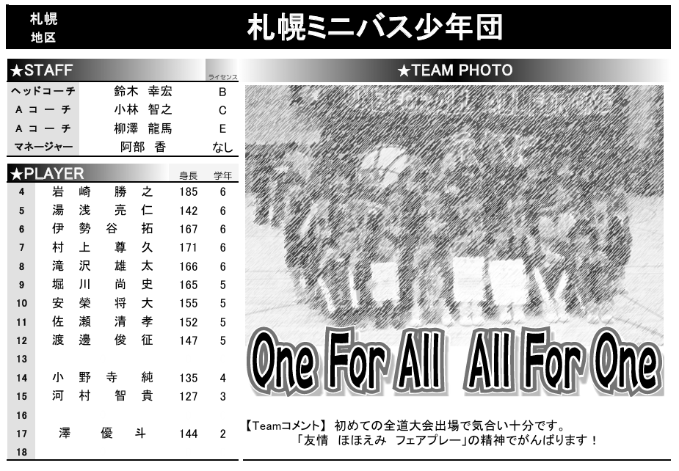
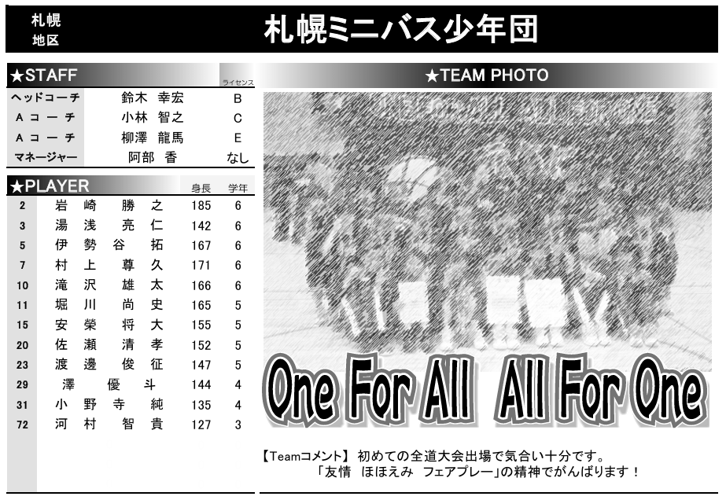

上から番号の小さい順に

※見た目は同じでも、印刷をすると書式が違うことがあります。 PDF版を印刷して「完成見本」と比較して確かめることをお勧めします。

原稿原版（番号フリーVer.）
0 |  | 0
地区

★STAFF |  |  |  | ライセンス | ★TEAM PHOTO
ヘッドコーチ |  | 0 |  | 0
Aコーチ |  | 0 |  | 0
◆写真は、上下左右１ｍｍ程度の
余白があるようにお願いします。
Aコーチ |  | 0 |  | 0
マネージャー |  | 0 |  | 0
 |  | r
★PLAYER |  |  | 身長 | 学年
◆上段：写真
※大会関係者をはじめ、後援団体にも
配付され、多くの方々が目を通します。
プログラムに掲載するのにふさわしい
写真をお願いいたします。
0 | 0 |  | 0 | 0
0 | 0 |  | 0 | 0
0 | 0 |  | 0 | 0
0 | 0 |  | 0 | 0
0 | 0 |  | 0 | 0
0 | 0 |  | 0 | 0
0 | 0 |  | 0 | 0
0 | 0 |  | 0 | 0
◆中段：スローガン
①Wordアートなどを使用して作成されても構いません。
②写真とスローガンが重なっても構いません。
※印刷時に字体が変更されることがあります。画像処理を
すると、軽減されることが多いです。
0 |  |  | 0 | 0
0 | 0 |  | 0 | 0
0 | 0 |  | 0 | 0
0 | 0 |  | 0 | 0
0 | 0 |  | 0 | 0 |  | 【Teamコメント】
0 | 0 |  | 0 | 0
0 | 0 |  | 0 | 0
◆下段：コメント
最大で３行になるように。

情報入力（番号フリーVer.)
地区名 |  |  |  |  |  | 変更しないでください。
チーム名 |  |  |  |  |  | 札幌 | A
 |  |  |  |  |  | 函館 | B
★STAFF |  |  |  |  | ライセンス | 小樽 | C
ヘッドコーチ |  |  |  |  |  | 室蘭 | D
ライセンスを保持していない場合でも、
「なし」を選択して、入力をしてください。
Aコーチ |  |  |  |  |  | 苫小牧 | E
Aコーチ |  |  |  |  |  | 南空知 | なし
マネージャー |  |  |  |  |  | 北空知
 |  |  |  |  |  | 旭川
★PLAYER |  |  |  |  |  | 帯広
スタッフ・選手氏名は、姓と名の間を
１文字空けて入力してください。
No. | 選手氏名 |  | 身長 | 学年 |  | 北見
 |  |  |  |  |  | 釧路
 |  |  |  |  |  | 名稚留

冒頭の【Teamコメント】の文字は、消さないで下さい。
【Teamコメント】の文字を含め、最大で３行の入力ができます。
【Teamコメント】 |  | フォントやフォントサイズは変更できません。(MSPゴシック/サイズ11）
【Teamコメント】

◆上下左右１mm程度の余白があるよう
にお願いします。
※大会関係者をはじめ、後援団体にも
配付され、多くの方々が目を通します。
プログラムに掲載するのにふさわしい
写真をお願いいたします。
チーム写真と
スローガンは、
原稿原版に、直接、
貼り付けて下さい。

